Report_Diario
 |  |  |  | INVERSIONES PROSOL ISPACAS S.A |  |  |  |  |  |  |  |  | CÓDIGO: FE-SOL-MAN-01
 |  |  |  | UNIDAD MINERA SOLEDAD

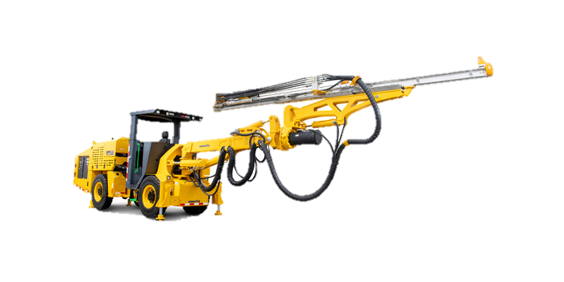
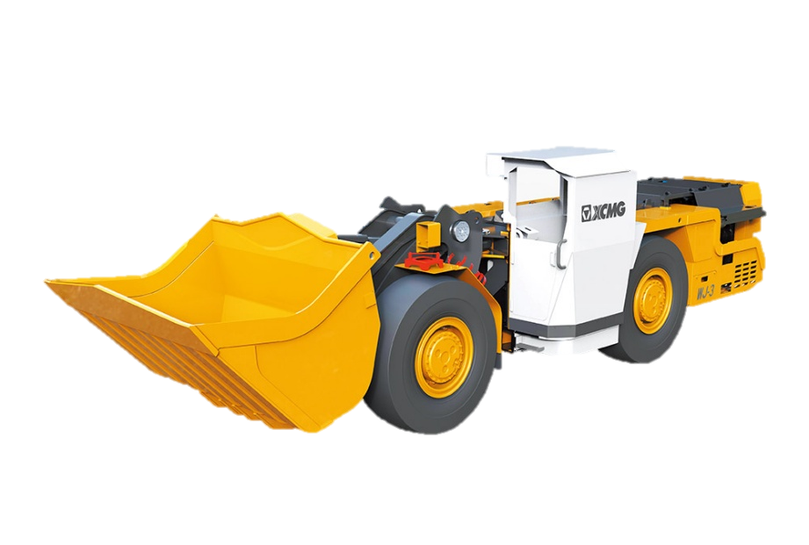
PROY: |  | U.M.SOLEDAD |  |  |  |  |  |  |  |  |  | FAMILIA DE SERVICIO
 |  |  |  |  |  |  |  |  |  |  |  | Mantenimiento Mecanico |  | 101
 | FECHA: |  |  |  |  |  | Area de Mantenimiento |  |  |  |  | Mantenimiento Electrico |  | 102
 | TURNO |  |  |  |  |  |  |  |  |  |  | Soldadura y Fabricacion |  | 103
 |  |  |  |  |  |  |  |  |  |  |  | Instalaciones e Infraestructura |  | 104
 |  |  |  |  |  |  |  |  |  |  |  | Logistica y Traslados Tecnicos |  | 105
 | AREA |  |  |  |  |  |  |  |  |  |  | Servicios Generales |  | 106
 | SOLICITANTE |  | MINA |  |  |  |  |  |  |  |  | Trabajos Menos Frecuentes |  | 107
 | CENTRO DE COSTO |  | 1-5-8-00

N° | Personal Tecnico |  |  |  | Familia de Trabajo | Tipo de Servicio | Tipo de Accion | Descripcion detallada de las actividades | Equipo Interv. | Equipo | Marca | Minutos Intervenidos | Nivel | Labor
1
2
3
4
5
6
7
8
9
10

VB° Gerente
VB° Mantenimiento
VB° Jefe de Mina

